STEP①_適用区域の確認
駐車場附置義務条例上における適用区域の確認

 | ①－１：「仙台市都市計画情報インターネットサービス」にアクセスする。
 |  | ・下記URLにアクセスし，都市計画情報にアクセスする。
 |  | https://www2.wagmap.jp/sendai_tokei/Portal
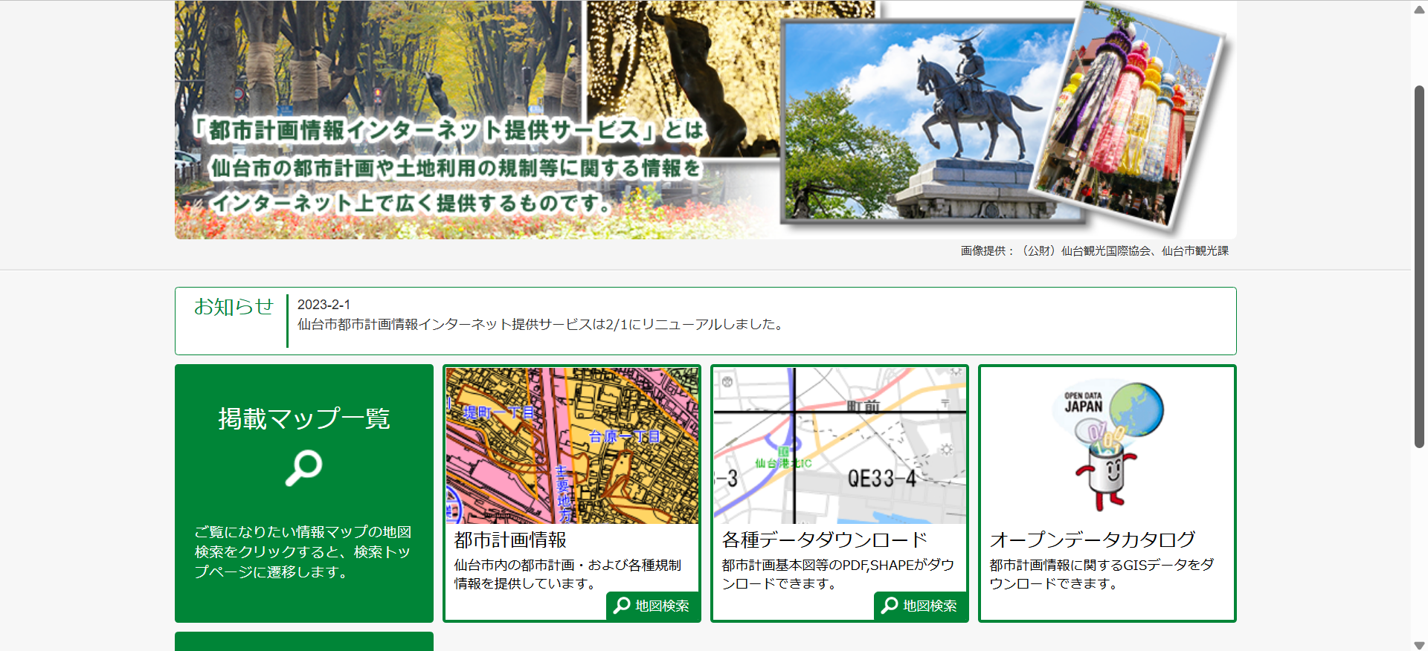

 |  | ・利用規約に同意する。
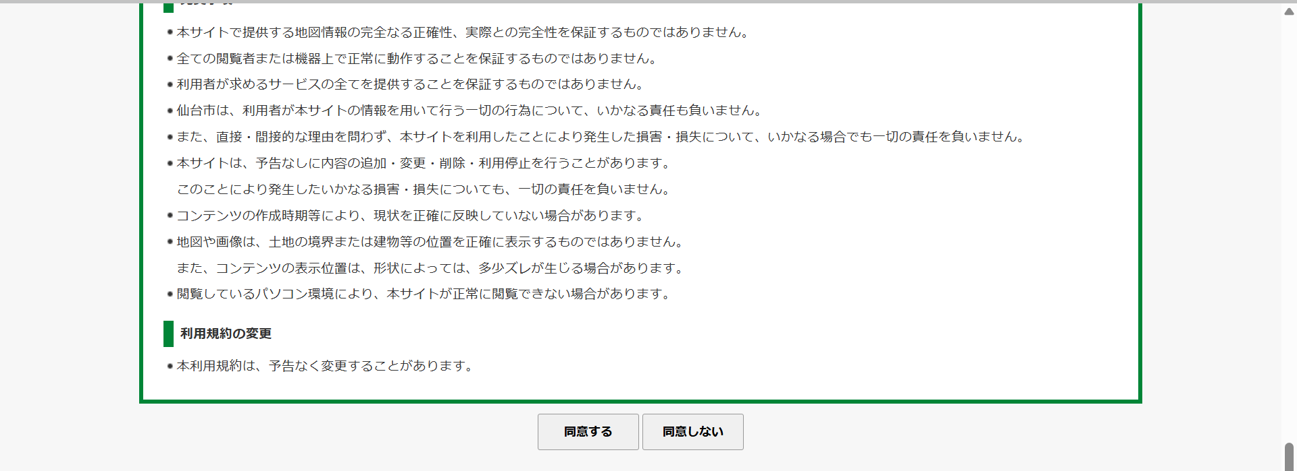

 | ①-2：対象施設の位置を指定する。
 |  | ・対象施設の地番等を入力し，検索する。
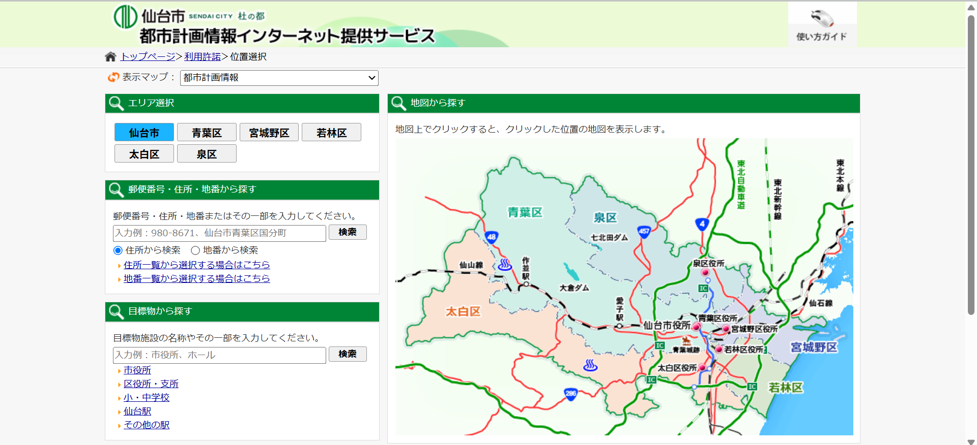

 | ①-3：レイヤを切り替える。
 |  | ・画面左側の表示を「駐車場附置義務条例」に切り替える。
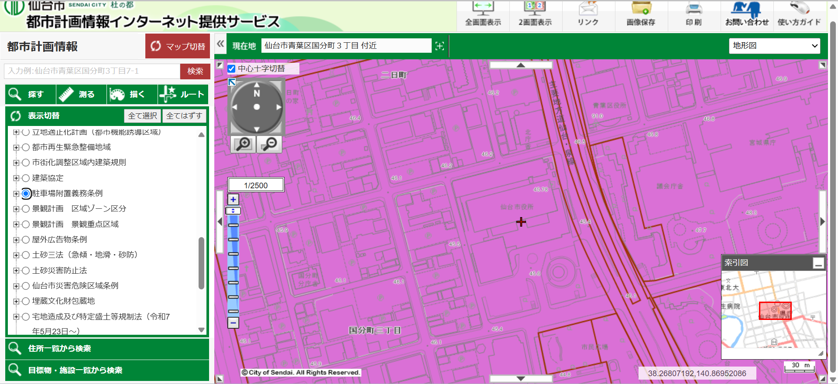

 | ①ー４：駐車場附置義務条例上の適用区域を確認する。
 |  | ・①－３の状態で，対象施設上にある「十字カーソル（＋）」の中心付近で，左クリックし，下記の通り，
 |  | 旗マーク（🚩）」に変更する。
 |  | ・左側画面に，当該施設に関する都市計画情報が表示されるので，「駐車場附置義務条例」までスクロールし，
 |  | 適用区域を確認する。（※下記の例では，適用区域は「駐車場整備地区等」となりますが，いずれの区域にも
 |  | 該当しない場合は，「なし」と表示されます。）
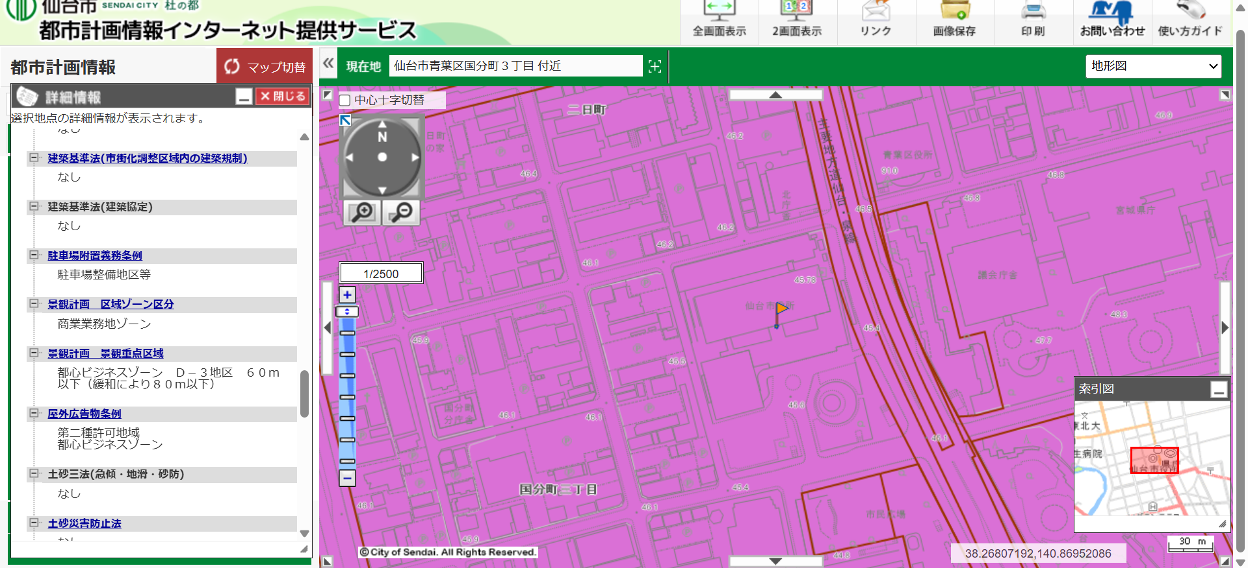

 | ※①－４で，いずれかの適用区域内の施設と判断された場合は，次シートの【STEP②_「物件情報入力」及び
 | 「届出対象の簡易判定」】にて，適用施設であるか判定して下さい。

